TV-L
Tarifvertrag | Entgelt-Gruppe (s. Zeile in Tabelle) | Stufe (s. Spalte in Tabelle) | Entgelt gem. gültiger Tabelle € (Werte s. u.) | AG-Auslage % | AG-Auslage € | Stellenanteil % | Zwischen-summe | Jahressonder-zahlung % (s. Tabelle unten) | Jahressonder-zahlung € | Anzahl Monate im Projekt p.a. | Personen-monate / VK p.a. | Summe € | Jahre | Summe €
TV-L | E13 | 2 | 4,967.01 € | 28.00% | 1,390.76 € | 100% | 6,357.77 € | 46.47% | 246.20 € | 12 | 12 | 79,247.73 € |  | - €
TV-L | E13 | 3 | 5,220.71 € | 28.00% | 1,461.80 € | 100% | 6,682.51 € | 46.47% | 258.78 € | 12 | 12 | 83,295.47 € |  | - €
TV-L | E14 | 2 | 5,365.66 € | 28.00% | 1,502.38 € | 100% | 6,868.04 € | 32.56% | 186.35 € | 12 | 12 | 84,652.77 € |  | - €
TV-L
TV-L
TV-L
TV-L
TV-L
TV-L
TV-L
TV-L

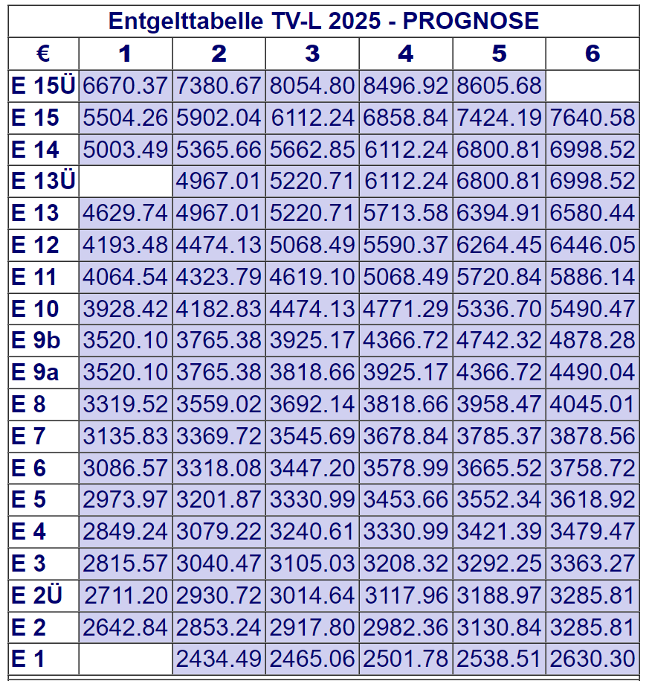
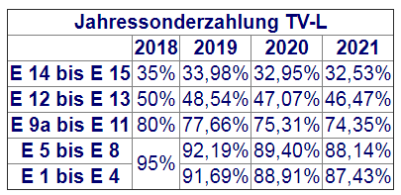

TV-Ä
Tarifvertrag | Entgelt-Gruppe (Zeile der Tabelle) | Stufe (Spalte der Tabelle) | Entgelt gem. gültiger Tabelle € (Werte s. unten) | AG-Auslage % | AG-Auslage € | Stellenanteil % | Zwischen-summe monatlich | Anzahl Monate im Projekt p.a. | Personen-monate / VK p.a. | Summe €/ Jahr | Jahre | Summe € mehrere Jahre
TV-Ä | Ä1 | 2 | 5,945.86 € | 28.00% | 1,664.84 € | 75% | 5,708.03 € | 12 | 9 | 68,496.31 € |  | - €
TV-Ä | Ä2 | 2 | 8,049.32 € | 28.00% | 2,253.81 € | 50% | 5,151.56 € | 12 | 6 | 61,818.78 € |  | - €
TV-Ä | Ä3 | 2 | 9,848.02 € | 28.00% | 2,757.45 € | 50% | 6,302.73 € | 12 | 12 | 75,632.79 € |  | - €
 |  |  |  |  |  |  |  |  |  |  |  | - €
 |  |  |  |  |  |  |  |  |  |  |  | - €
 |  |  |  |  |  |  |  |  |  |  |  | - €
 |  |  |  |  |  |  |  |  |  |  |  | - €
 |  |  |  |  |  |  |  |  |  |  |  | - €
 |  |  |  |  |  |  |  |  |  |  |  | - €
 |  |  |  |  |  |  |  |  |  |  |  | - €
